Table 2
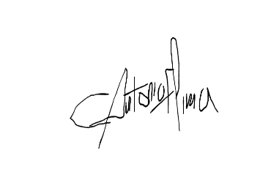
10,06% 10,06%
Representante da Empresa Contratada Assinado digitalmente via ZapSign por | Anália Cristina Gonçalves de Carvalho Engenheira Civil |  |  |  | José Cláudio Chaves Cavalcante Neto Prefeito Municipal Itabaiana - PB
Engenheiro Civil: Carlos Antônio Ferreira de Lima, CREA/RN 210122224-8 |  |  | JOSE CLAUDIO CHAVES CAVALCANTE |  |  |  |  | Assinado de forma digital por JOSE CLAUDIO CHAVES
Data 27/01/2026 11:10:18.309 (UTC-0300) |  | Página 3 de 3 |  | NETO:10237140438 |  |  | CAVALCANTE NETO:10237140438
ZapSign 330d76e2-ca8f-48aa-af4b-18bebf359717. Documento assinado eletronicamente, conforme MP 2.200-2/2001 e Lei 14.063/2020. |  |  |  |  |  | Dados: 2026.01.27 08:43:46 -03'00'

